상품제안서
스위스밀리터리 2단자동 무지 | 상품코드: S06839

 |  |  |  |  |  |  | 02-713-8555 | www.synergygift.co.kr
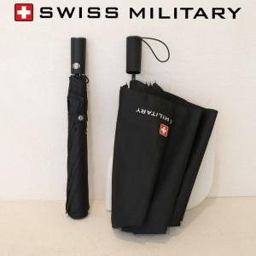 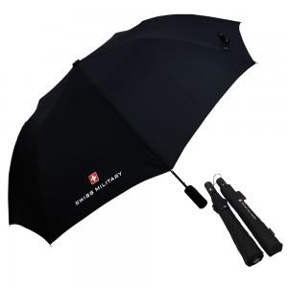

【상세/제작정보】 | <p>우산 손잡이인쇄 100개 미만 30,000원 추가</p><p>우산 원단인쇄 100개 미만 50,000원 추가​&nbsp;</p>

【인쇄/포장옵션】 | 실크, 원단1도인쇄 / 포장지포장

【공급단가】 | 수량 | 50~ | 100~ | 300~ | 1,000~ | 2,000~
*VAT별도 | 단가 | 8,060원 | 7,930원 | 7,750원 | 7,440원 | 7,130원

【상품 URL】 | https://www.synergygift.co.kr:443/src/goods_detail.php?gdno=2865

